マイピリン点眼液
製品別比較表
 |  |  |  | 2026年7月改訂
 | 後発品 |  | 標準品
商 品 名 | マイピリン点眼液
会 社 名 | ロートニッテン株式会社
規 格 | 1mL中にネオスチグミンメチル硫酸塩を0.05mg、塩化カルシウム水和物を0.3mg、塩化ナトリウムを6.5mg、炭酸水素ナトリウムを0.03mg、 L-アスパラギン酸カリウムを3.5mg含有
薬効分類 | 調節機能改善点眼剤
薬 価 | 94.80 | 円／5mL1瓶 | 94.80 | 円／5mL1瓶
薬価差 | 0.00 |  | 円(5mL1瓶)
１瓶薬価差 | 0.00 |  | 円（5mL1瓶)
効能・効果 | 調節機能の改善 【標準品と同じ】
用法・用量 | 通常、1回2～3滴を1日4回点眼する。 なお、症状により適宜増減する。 【標準品と同じ】
添 加 剤 | ベンザルコニウム塩化物、ポリビニルアルコール（部分けん化物）、pH調節剤 |  | ベンザルコニウム塩化物、ポリビニルアルコール（部分けん化物）、pH調節剤
規制区分 貯 法 | 規制区分なし 室温保存 |  | 規制区分なし 室温保存
製品の 性 状 | 商品名 | 性 状 |  | 剤形写真
 | マイピリン点眼液 | 性状：無色澄明、無菌水性点眼剤 pH：5.0～6.0 浸透圧比：0.8～1.0
 | 標準品 | 性状：無色澄明、無菌水性点眼剤 pH：5.2～6.2 浸透圧比：0.9～1.1
安定性 ＊後発品 | 加速試験(40℃、75％RH、6ヵ月、最終包装製品)： いずれの項目(性状、pH、浸透圧比、含量)も規格内
生物学的 同等性 | 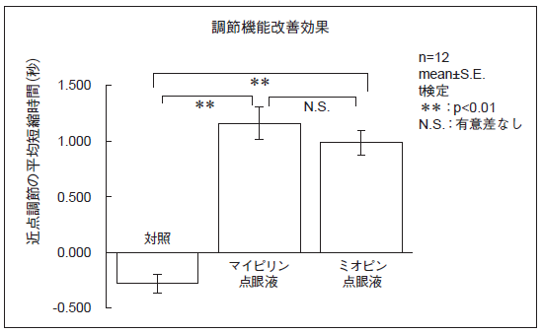 〔調節機能改善効果〕 マイピリン点眼液とミオピン点眼液について、健常人（成人男女計6名）を対象として近見負荷作業後の調節機能を評価した結果、両剤の近点調節の短縮時間に有意差は認められず、生物学的に同等であると考えられた。
連 絡 先

